Indice
Fattori di emissione per la produzione e il consumo di energia elettrica in Italia (aggiornamento al 2022 e stime preliminari per il 2023)
Fattori di emissione dei combustibili elaborati da ISPRA.
TERNA S.p.A. è la fonte dei dati di produzione elettrica, produzione di calore e consumi energetici delle centrali.
Le stime per il 2023 sono elaborate da ISPRA su base dati TERNA (Rapporto mensile sul sistema elettrico, dicembre 2023), SNAM per la distribuzione di gas naturale, MSE per il carbone e prodotti petroliferi (aggiornati a dicembre 2023).
NB - Le stime preliminari sono caratterizzate da notevole incertezza e saranno riviste con i dati consuntivi.

Note metodologiche e analisi dei dati sono disponibili nei rapporti ISPRA:
Indicatori di efficienza e decarbonizzazione del sistema energetico nazionale e del settore elettrico. n. 363/2022.
Efficiency and decarbonization indicators in Italy and in the biggest European Countries - Edizione 2023. n. 386/2023.

Per informazioni:
antonio.caputo@isprambiente.it

0. Raggruppamento dei combustibili secondo le categorie utilizzate da Terna e da Eurostat
1. Produzione termoelettrica lorda per combustibile
2. Percentuale della produzione termoelettrica lorda per combustibile
3. Quota relativa di produzione termoelettrica lorda per combustibile
4. Produzione lorda di energia elettrica da impianti cogenerativi e non cogenerativi
5. Produzione elettrica lorda per fonte
6. Produzione elettrica lorda e potenza efficiente lorda per fonte rinnovabile
7. Quota della produzione elettrica lorda nazionale dalle diverse fonti
8. Fattori di emissione medi nazionali
9. Emissioni di anidride carbonica dal settore termoelettrico per combustibile e emissioni evitate con produzione rinnovabile
10. Andamento delle emissioni da produzione termoelettrica per combustibile
11. Variazione annuale della produzione termoelettrica e delle emissioni per combustibile (1990=100)
12. Fattori di emissioni di anidride carbonica da produzione termoelettrica lorda per combustibile
13. Dati di produzione e consumo di energia elettrica
14. Fattori di emissione della produzione elettrica, produzione di calore e dei consumi elettrici
15. Andamento del fattore di emissione di anidride carbonica per kWh elettrico prodotto e consumato
16. Fattori di emissioni di anidride carbonica da produzione termoelettrica lorda per combustibile
17. Fattori di emissione per la produzione elettrica per tipologia di impianto e tipologia di combustibile
18. Fattori di emissione per produzione di elettricità e calore da centrali cogenerative per tipologia di impianto e tipologia di combustibile
19. Emissioni e Fattori di emissione di GHG e alti contaminanti per la produzione di energia elettrica e calore
20. Consumo di energia destinata alla produzione elettrica per tipologia di impianto e tipologia di combustibile
21. Consumo di energia delle centrali cogenerative per tipologia di impianto e tipologia di combustibile
22. Produzione di calore delle centrali cogenerative per tipologia di impianto e tipologia di combustibile
23. Consumi energetici ed efficienza del parco termoelettrico
24. Efficienza elettrica e totale per tipologia di impianto e tipologia di combustibile

2
Torna indietro
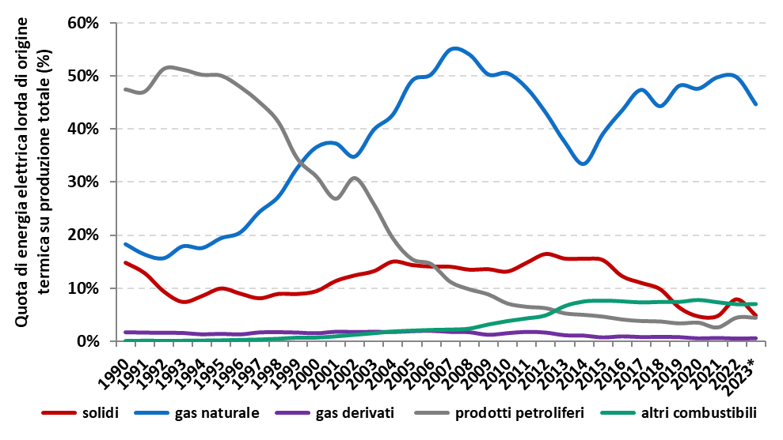

Percentuale della produzione termoelettrica lorda per combustibile. 2023 stime Ispra su dati preliminari Terna.

3
Torna indietro
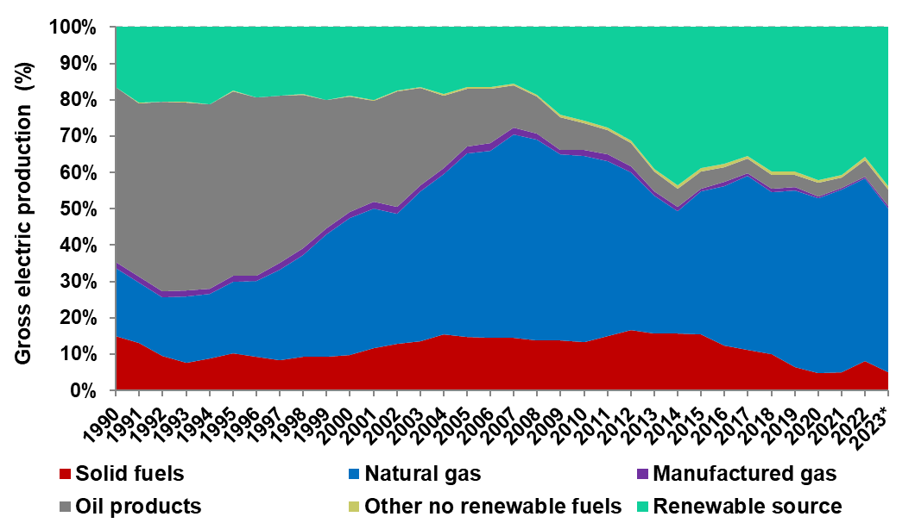
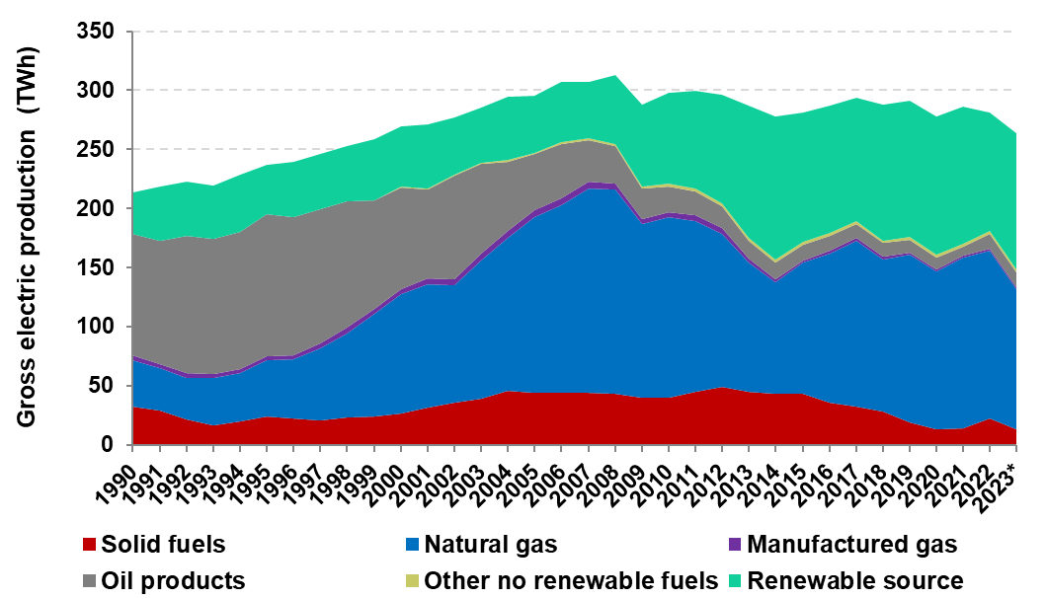

Quota di produzione termoelettrica lorda per combustibile/fonte. * 2023 Stime Ispra su dati Terna. | Produzione termoelettrica lorda per combustibile/fonte. * 2023 Stime Ispra su dati Terna.

4
Torna indietro
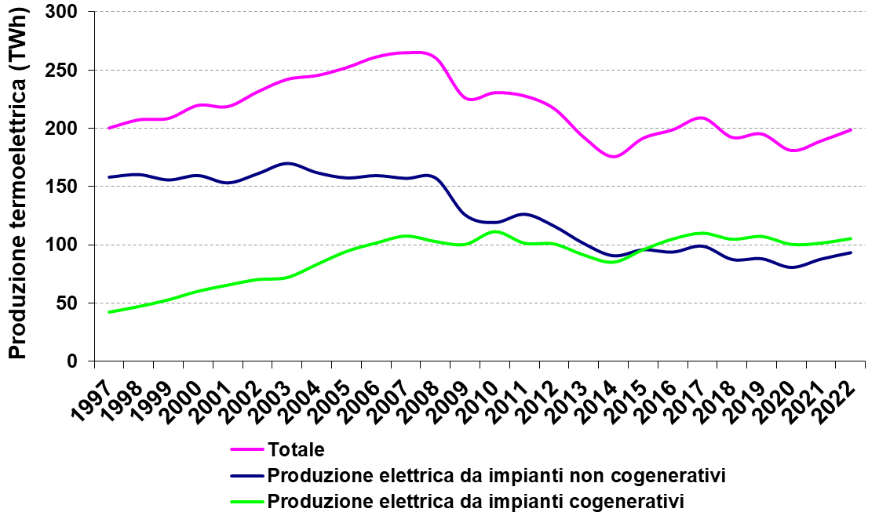

Produzione lorda di energia elettrica da impianti cogenerativi e non cogenerativi.

5
Torna indietro
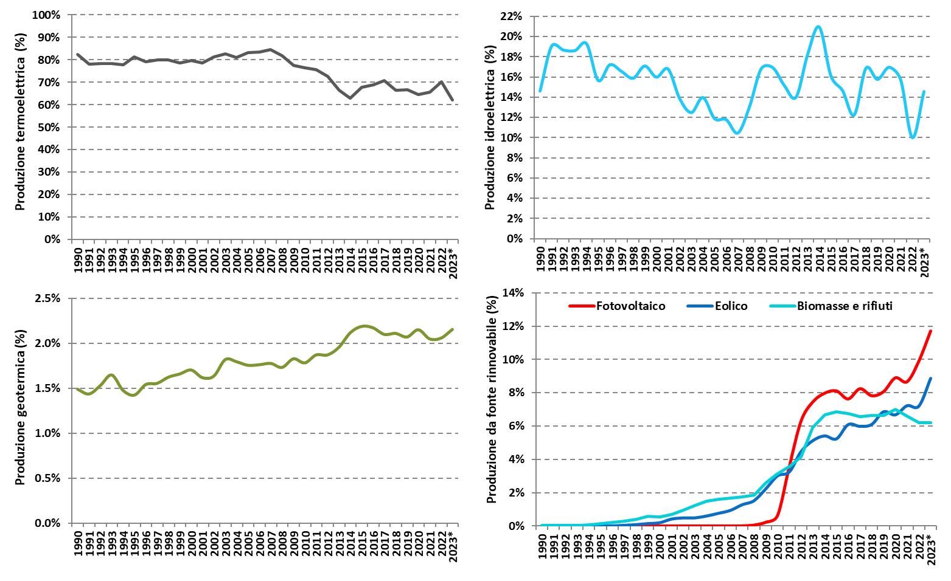

Quota della produzione elettrica lorda nazionale dalle diverse fonti.* 2023 Stime Ispra su dati Terna.

7
Torna indietro

Produzione elettrica lorda per fonte. 2023 stime Ispra su dati preliminari Terna.
Fonte | 1990 | 1991 | 1992 | 1993 | 1994 | 1995 | 1996 | 1997 | 1998 | 1999 | 2000 | 2001 | 2002 | 2003 | 2004 | 2005 | 2006 | 2007 | 2008 | 2009 | 2010 | 2011 | 2012 | 2013 | 2014 | 2015 | 2016 | 2017 | 2018 | 2019 | 2020 | 2021 | 2022 | 2023
 | TWh
Idroelettrica (a) | 35.1 | 45.6 | 45.8 | 44.5 | 47.7 | 41.9 | 47.1 | 46.5 | 47.4 | 51.8 | 50.9 | 53.9 | 47.3 | 44.3 | 49.9 | 42.9 | 43.4 | 38.5 | 47.2 | 53.4 | 54.4 | 47.8 | 43.9 | 54.7 | 60.3 | 47.0 | 44.3 | 38.0 | 50.5 | 48.2 | 49.5 | 47.5 | 30.3 | 40.3
di cui autoproduttori | 5.8 | 6.9 | 7.5 | 7.4 | 7.8 | 6.6 | 7.1 | 7.0 | 7.1 | 7.7 | 1.8 | 1.7 | 1.5 | 1.1 | 1.0 | 0.8 | 0.9 | 0.7 | 0.9 | 0.9 | 0.9 | 0.9 | 0.6 | 0.6 | 0.7 | 0.6 | 0.6 | 0.5 | 0.5 | 0.5 | 0.5 | 0.4 | 0.3 | 0.4
Termoelettrica (b) | 178.3 | 173.0 | 177.0 | 174.6 | 180.6 | 196.1 | 193.6 | 200.9 | 208.0 | 209.1 | 220.5 | 219.4 | 231.9 | 242.8 | 246.1 | 253.1 | 262.2 | 265.8 | 261.3 | 226.6 | 231.2 | 228.5 | 217.6 | 193.0 | 176.2 | 192.1 | 199.4 | 209.5 | 192.7 | 195.7 | 181.3 | 189.7 | 199.2 | 165.1
di cui autoproduttori | 20.5 | 22.3 | 24.6 | 27.6 | 30.8 | 33.6 | 36.7 | 46.0 | 50.7 | 55.5 | 19.4 | 18.7 | 18.8 | 18.4 | 18.0 | 19.0 | 17.5 | 18.4 | 17.9 | 19.4 | 22.9 | 22.7 | 15.5 | 15.4 | 15.0 | 18.5 | 17.9 | 19.3 | 22.3 | 21.8 | 19.9 | 20.8 | 21.8 | 18.1
Geotermica | 3.2 | 3.2 | 3.5 | 3.7 | 3.4 | 3.4 | 3.8 | 3.9 | 4.2 | 4.4 | 4.7 | 4.5 | 4.7 | 5.3 | 5.4 | 5.3 | 5.5 | 5.6 | 5.5 | 5.3 | 5.4 | 5.7 | 5.6 | 5.7 | 5.9 | 6.2 | 6.3 | 6.2 | 6.1 | 6.1 | 6.0 | 5.9 | 5.8 | 5.7
Eolica e fotovoltaica | 0.0 | 0.0 | 0.0 | 0.0 | 0.0 | 0.0 | 0.0 | 0.1 | 0.2 | 0.4 | 0.6 | 1.2 | 1.4 | 1.5 | 1.9 | 2.4 | 3.0 | 4.1 | 5.1 | 7.2 | 11.0 | 20.7 | 32.3 | 36.5 | 37.5 | 37.8 | 39.8 | 42.1 | 40.4 | 43.9 | 43.7 | 46.0 | 48.6 | 54.7
TOTALE | 216.6 | 221.8 | 226.3 | 222.8 | 231.8 | 241.5 | 244.4 | 251.5 | 259.8 | 265.7 | 276.6 | 279.0 | 285.3 | 293.9 | 303.3 | 303.7 | 314.1 | 313.9 | 319.1 | 292.6 | 302.1 | 302.6 | 299.3 | 289.8 | 279.8 | 283.0 | 289.8 | 295.8 | 289.7 | 293.9 | 280.5 | 289.1 | 284.0 | 265.8
(a) La differenza rispetto ai dati riportati in Tabella 6 è dovuta al contributo dei pompaggi.
(b) La differenza rispetto ai dati riportati in Tabella 1 è dovuta al contributo di "altre fonti di energia".

Produzione lorda + netto import/export |  |  |  |  |  |  |  |  |  |  |  |  |  |  |  | 352.9 | 359.1 | 360.2 | 359.2 | 337.6 | 346.2 | 348.3 | 342.4 | 331.9 | 323.5 | 329.4 | 326.8 | 333.6 | 333.6 | 332.0 | 312.7 | 331.9 | 326.9 | 265.8

Stima energia primaria
Idroelettrica (a) |  |  |  |  |  |  |  |  |  |  |  |  |  |  |  | 47.2 | 47.8 | 42.3 | 51.9 | 58.8 | 59.8 | 52.5 | 48.2 | 60.1 | 66.3 | 51.7 | 48.7 | 41.8 | 55.6 | 53.0 | 54.4 | 52.2 | 33.3 | 44.3
Termoelettrica (b) |  |  |  |  |  |  |  |  |  |  |  |  |  |  |  | 624.5 | 641.2 | 642.9 | 624.4 | 545.2 | 557.4 | 556.4 | 532.9 | 479.8 | 447.1 | 470.6 | 477.3 | 490.5 | 456.3 | 456.2 | 425.2 | 445.1 | 466.0 | 386.6
Geotermica |  |  |  |  |  |  |  |  |  |  |  |  |  |  |  | 5.9 | 6.1 | 6.1 | 6.1 | 5.9 | 5.9 | 6.2 | 6.2 | 6.2 | 6.5 | 6.8 | 6.9 | 6.8 | 6.7 | 6.7 | 6.6 | 6.5 | 6.4 | 6.3
Eolica e fotovoltaica |  |  |  |  |  |  |  |  |  |  |  |  |  |  |  | 2.6 | 3.3 | 4.5 | 5.6 | 7.9 | 12.1 | 22.7 | 35.5 | 40.1 | 41.2 | 41.6 | 43.8 | 46.3 | 44.4 | 48.3 | 48.1 | 50.6 | 53.5 | 60.2
Saldo import/export |  |  |  |  |  |  |  |  |  |  |  |  |  |  |  | 54.1 | 49.5 | 50.9 | 44.0 | 49.5 | 48.6 | 50.3 | 47.4 | 46.4 | 48.1 | 51.0 | 40.7 | 41.5 | 48.3 | 42.0 | 35.4 | 47.1 | 47.3 | 0.0
Totale in primaria |  |  |  |  |  |  |  |  |  |  |  |  |  |  |  | 734.3 | 747.8 | 746.8 | 732.0 | 667.3 | 683.8 | 688.2 | 670.2 | 632.7 | 609.2 | 621.7 | 617.4 | 627.0 | 611.2 | 606.1 | 569.8 | 601.5 | 606.5 | 497.4
Stima fattore conversione in energia primaria
fattore conversione in primaria incluso import |  |  |  |  |  |  |  |  |  |  |  |  |  |  |  | 0.48 | 0.48 | 0.48 | 0.49 | 0.51 | 0.51 | 0.51 | 0.51 | 0.52 | 0.53 | 0.53 | 0.53 | 0.53 | 0.55 | 0.55 | 0.55 | 0.55 | 0.54 | 0.53
fattore conversione di tutta la produzione nazionale |  |  |  |  |  |  |  |  |  |  |  |  |  |  |  | 0.45 | 0.45 | 0.45 | 0.46 | 0.47 | 0.48 | 0.47 | 0.48 | 0.49 | 0.50 | 0.50 | 0.50 | 0.51 | 0.51 | 0.52 | 0.53 | 0.52 | 0.51 | 0.53
fattore conversione solo termoelettrico |  |  |  |  |  |  |  |  |  |  |  |  |  |  |  | 0.42 | 0.42 | 0.43 | 0.44 | 0.43 | 0.43 | 0.43 | 0.42 | 0.41 | 0.40 | 0.42 | 0.43 | 0.44 | 0.44 | 0.45 | 0.46 | 0.46 | 0.47 | 0.47

10
Torna indietro

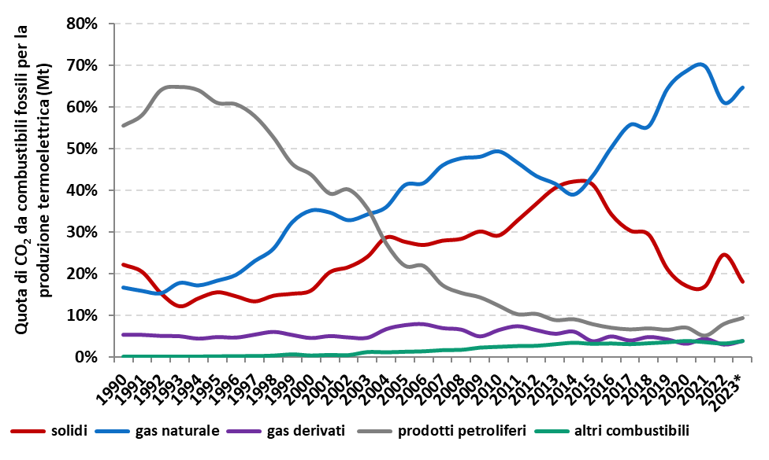

Andamento delle emissioni da produzione termoelettrica per combustibile. 2023 stime Ispra su dati preliminari Terna.

11
Torna indietro
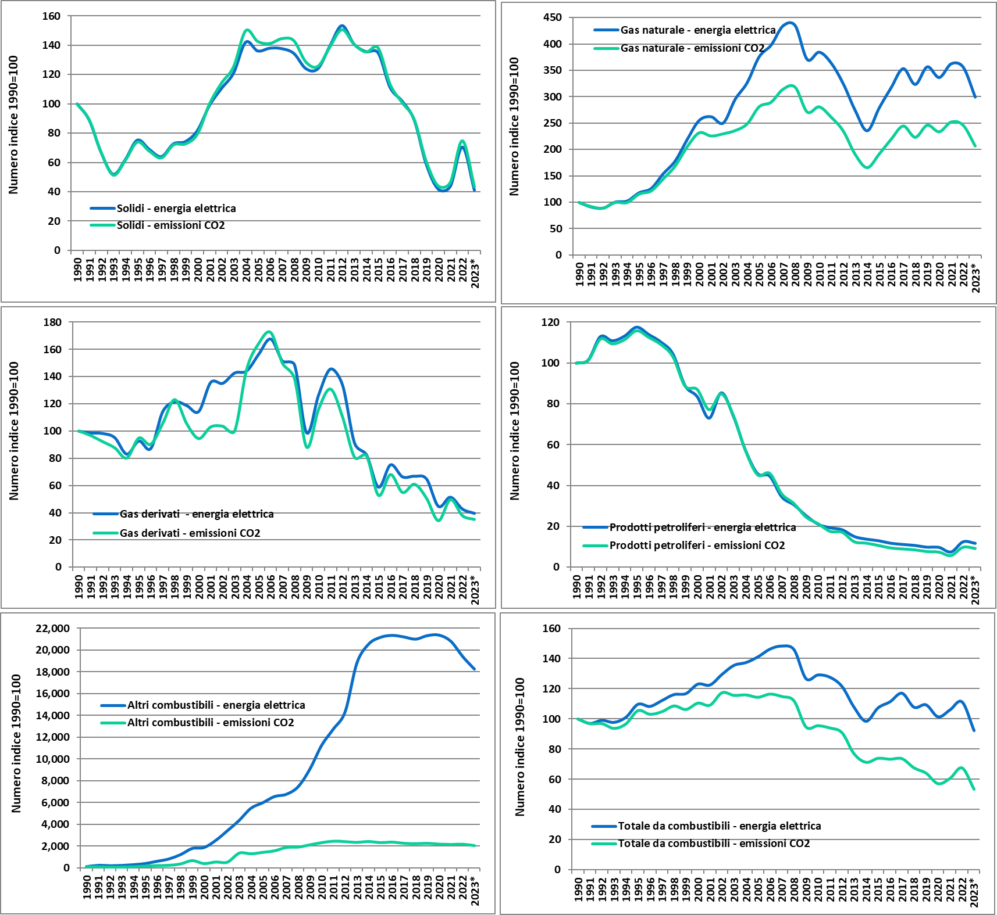

Variazione annuale della produzione termoelettrica e delle emissioni per combustibile (1990=100). 2023 stime Ispra su dati preliminari Terna.

15
Torna indietro

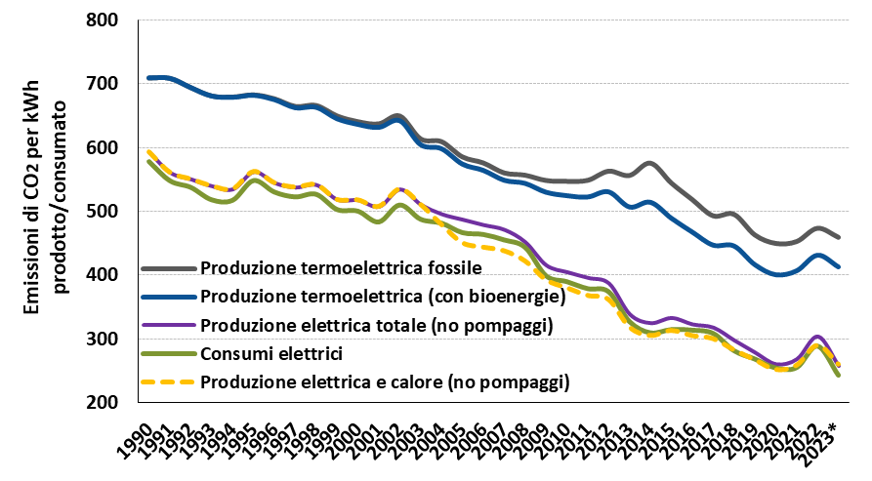

Andamento del fattore di emissione di CO2 in grammi per kWh elettrico prodotto (lordo) e consumato. La produzione termoelettrica comprende anche la generazione da biomasse, bioliquidi e biogas. Nella produzione elettrica totale è compresa la generazione elettrica da fonti rinnovabili. Nei consumi elettrici sono considerate le perdite di rete, l'energia richiesta dai servizi ausiliari e la quota di energia elettrica importata. 2023 stime preliminari Ispra.

23
Torna indietro
Consumi energetici e rendimenti del parco termoelettrico. (2022, stime preliminari)
 | 2005 | 2006 | 2007 | 2008 | 2009 | 2010 | 2011 | 2012 | 2013 | 2014 | 2015 | 2016 | 2017 | 2018 | 2019 | 2020 | 2021 | 2022 | 2023*
Consumi specifici - centrali non cogenerative (Mcal/kWh elettrici) | 2.048 | 2.027 | 1.995 | 1.971 | 2.013 | 1.997 | 1.993 | 2.028 | 2.085 | 2.131 | 2.060 | 2.001 | 1.937 | 1.953 | 1.890 | 1.882 | 1.876 | 1.905 | -
Consumi specifici - centrali cogenerative (Mcal/kWh elettrici) | 1.703 | 1.673 | 1.698 | 1.667 | 1.646 | 1.667 | 1.643 | 1.664 | 1.561 | 1.598 | 1.553 | 1.546 | 1.545 | 1.554 | 1.554 | 1.553 | 1.542 | 1.528 | -
Consumo di energia - parco termoelettrico (ktep) | 53,462 | 54,918 | 55,068 | 53,502 | 46,755 | 47,763 | 47,671 | 45,666 | 41,099 | 38,300 | 40,343 | 40,886 | 42,044 | 39,108 | 39,096 | 36,459 | 37,645 | 39,316 | 43,239
- centrali cogenerative | 21,206 | 22,589 | 23,728 | 22,461 | 21,473 | 23,999 | 22,521 | 22,147 | 20,052 | 19,045 | 20,654 | 22,164 | 22,924 | 22,075 | 22,496 | 21,333 | 21,221 | 21,588 | 24,183
- per produzione elettrica | 16,083 | 17,005 | 18,279 | 17,158 | 16,532 | 18,578 | 16,678 | 16,780 | 14,251 | 13,607 | 14,889 | 16,256 | 17,018 | 16,308 | 16,670 | 15,601 | 15,669 | 16,108 | 15,553
- per produzione di calore | 5,123 | 5,583 | 5,449 | 5,304 | 4,940 | 5,421 | 5,843 | 5,367 | 5,801 | 5,438 | 5,766 | 5,909 | 5,906 | 5,768 | 5,826 | 5,732 | 5,552 | 5,480 | 8,630
- centrali non cogenerative | 32,257 | 32,329 | 31,340 | 31,041 | 25,283 | 23,764 | 25,150 | 23,519 | 21,046 | 19,256 | 19,689 | 18,722 | 19,120 | 17,033 | 16,601 | 15,126 | 16,424 | 17,727 | 19,056
Consumo di energia per la produzione elettrica | 48,339 | 49,334 | 49,619 | 48,198 | 41,815 | 42,342 | 41,828 | 40,299 | 35,297 | 32,863 | 34,577 | 34,978 | 36,138 | 33,341 | 33,270 | 30,727 | 32,093 | 33,836 | 34,609

Rend. elettrico - centrali cogenerative | 0.383 | 0.387 | 0.390 | 0.394 | 0.402 | 0.399 | 0.388 | 0.392 | 0.391 | 0.384 | 0.399 | 0.408 | 0.413 | 0.409 | 0.410 | 0.405 | 0.402 | 0.400 | 0.397 | Electricity efficiency - CHP
Rend. elettrico equivalente - centrali cogenerative | 0.505 | 0.514 | 0.506 | 0.516 | 0.522 | 0.516 | 0.523 | 0.517 | 0.551 | 0.538 | 0.554 | 0.556 | 0.556 | 0.553 | 0.553 | 0.554 | 0.553 | 0.553 | 0.552 | Equivalent electrical efficiency - CHP
Rend. totale - centrali cogenerative | 0.600 | 0.608 | 0.596 | 0.605 | 0.603 | 0.601 | 0.616 | 0.611 | 0.645 | 0.638 | 0.646 | 0.645 | 0.642 | 0.641 | 0.640 | 0.644 | 0.644 | 0.646 | 0.647 | Total efficiency - CHP
Rend. elettrico - centrali non cogenerative | 0.420 | 0.424 | 0.431 | 0.436 | 0.427 | 0.431 | 0.431 | 0.424 | 0.412 | 0.403 | 0.417 | 0.430 | 0.444 | 0.440 | 0.455 | 0.457 | 0.461 | 0.468 | 0.473 | Electricity efficiency - No CHP

Rend. elettrico - parco termoelettrico | 0.405 | 0.409 | 0.413 | 0.419 | 0.416 | 0.415 | 0.411 | 0.408 | 0.402 | 0.394 | 0.408 | 0.418 | 0.427 | 0.422 | 0.429 | 0.426 | 0.426 | 0.427 | 0.427 | Electricity efficiency - Power plants
Rend. elettrico equivalente - parco termoelettrico | 0.448 | 0.455 | 0.459 | 0.465 | 0.465 | 0.468 | 0.468 | 0.463 | 0.468 | 0.459 | 0.476 | 0.488 | 0.497 | 0.495 | 0.504 | 0.506 | 0.509 | 0.514 | 0.517 | Equivalent electrical efficiency - Power plants
Rend. totale - parco termoelettrico | 0.491 | 0.500 | 0.502 | 0.507 | 0.508 | 0.516 | 0.519 | 0.515 | 0.526 | 0.520 | 0.534 | 0.546 | 0.552 | 0.554 | 0.562 | 0.566 | 0.571 | 0.577 | 0.582 | Total efficiency - Power plants

